850g2
견 적 서

프라임텍 |  | 귀하
전화 : | 033-244-6969
팩스 :
담당 : | 정의현

아래와 같이 견적합니다.

견 적 합 계 : | ₩880,000
견 적 일 자 : | 2016-07-20
결 재 조 건 :

품 명 | 규 격 | 수 량 | 단 가 | 금 액 | 세 액 | 합 계 액
 |  |  |  | - | - | -
레이저젯프린터 | HP lj enterprise M553n | 1 | 800,000 | 800,000 | 80,000 | 880,000
 |  |  |  | - | - | -
 | 레이저 프린터|컬러 출력 |  |  | - | - | -
 | 컬러 인쇄 속도 : 40ppm|흑백 인쇄 속도 : 40ppm |  |  | - | - | -
 | 1,200 x 1,200dpi |  |  | - | - | -
 | USB|유선|Mac 지원|1GB(1024MB) |  |  | - | - | -
 | 650매(100매 다목적 공급함 / 550매 공급함) |  |  | - | - | -
 | 크기 : 458(W) x 479(D) x 399(H)mm |  |  | - | - | -
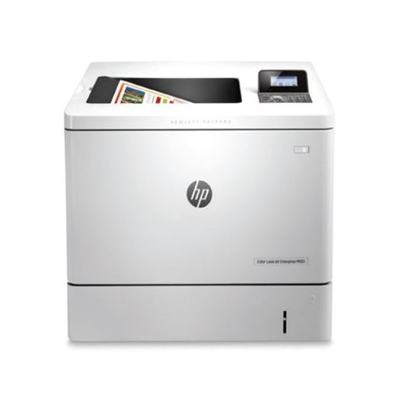
 |  |  |  | - | - | -
 |  |  |  | - | - | -
 |  |  |  | - | - | -
 |  |  |  | - | - | -
 |  |  |  |  | - | -
 |  |  |  | - | - | -
 |  |  |  | - | - | -
 |  |  |  | - | - | -
 |  |  |  | - | - | -
 |  |  |  | - | - | -
 |  |  |  | - | - | -
 |  |  |  | - | - | -
 |  |  |  | - | - | -
 |  |  |  | - | - | -
 |  |  |  | - | - | -
 |  |  |  | - | - | -
 |  |  |  | - | - | -
 |  |  |  | - | - | -
 |  |  |  | - | - | -
 |  |  |  |  | - | -
* 결제계좌 : 신한 110-138-600484 씨-넷 |  |  | 합 계 | 800,000 | 80,000 | 880,000
* 견적담당 : | 조규장(033-264-3200)
* REMARK

